Cover
System Architecture
Project: Edu v2.0

Doc Version: 1.0
Author: hiennt
Last Update: 16/10/2019

Login
Trang đăng nhập: truy cập link https://edu.onesms.vn/
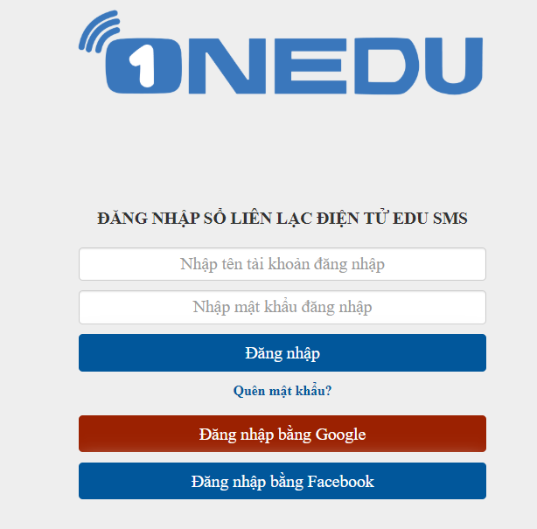
Lỗi thông báo chưa đúng tài khoản, mật khẩu

ERROR

Nhập tài khoản và mật khẩu
OK
 | Màn hình chọn trường (1 tài khoản có thể phân quản lý nhiều trường)


Màn hình chính: thống kê quỹ tin trong tháng/năm, số học sinh
1
2
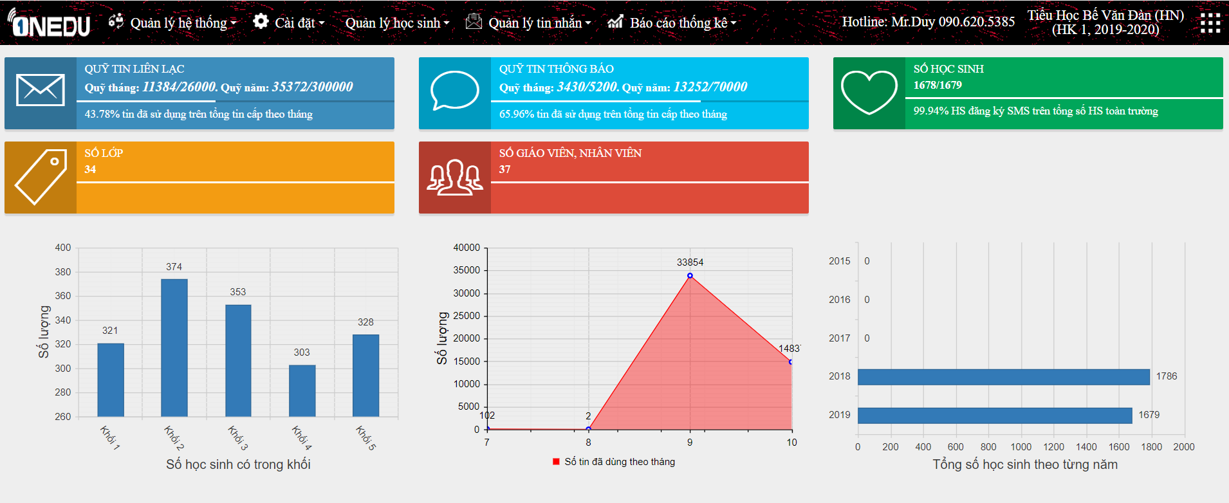
1
 |  | Tên trường học + Năm học, học kỳ
 |  | Sau khi người dùng chọn trường, tên trường sẽ được hiển thị ở đây
 |  | Để chọn lại trường, người dùng click vào tên trường, giao diện chọn trường sẽ hiện ra
 |  | Để chọn lại năm học, người dùng click vào dòng năm học, học kỳ
2
 |  | Tùy chọn nâng cao
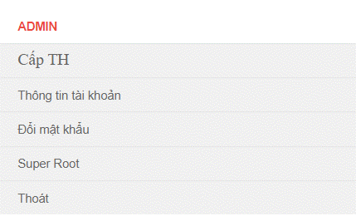
Tên tài khoản
Cấp học

Xem thông tin tài khoản

Đổi mật khẩu người dùng
Truy cập trang quản trị (chỉ có ở tài khoản admin)

Đăng xuất khỏi hệ thống

